Figure 4
Figure 4 - 23 % du lait produit en France vient de Bretagne
Livraisons de lait en Bretagne et en France en 2025

Evolution du prix du lait en Bretagne
 | 1
Evolution du prix du lait en Bretagne
 | 1
Prix moyen du lait payé aux producteurs bretons En euro pour 1 000 litres
 | 276.97824871
 | 330.68008118
 | 332.04411033
 | 269.9553002
 | 322.67408187
 | 344.00232842
 | 321.24194607
 | 370.97856239
 | 357.56661945
en milliers de litres
Zone géographique | 2025
Côtes-d'Armor | 1,551,667
Finistère | 1,080,139
Ille-et-Vilaine | 1,786,249
Morbihan | 1,039,042
Région Normandie | 3,961,816
Région Pays de la Loire | 3,737,599
Reste de la France | 10,356,787
Total France | 23,513,299
Source : Agreste-FranceAgriMer, enquête mensuelle laitière

Figure 5
Figure 5 – Des vaches laitières très présentes en Ille-et-Vilaine et dans le Nord Finistère
Densité de vaches laitières en Bretagne en 2025
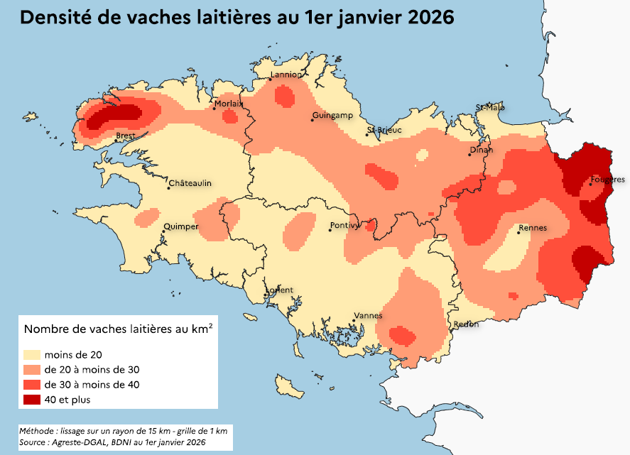

Source : Agreste-DGAL, BDNI au 31 décembre 2025

